TAB1
Tableau 1 : Évolution de l’activité des accueils périscolaires au cours des années 2008-2009 à 2015-2016

 | 2008-2009 | 2009-2010 | 2010-2011 | 2011-2012 | 2012-2013 | 2013-2014 | 2014-2015 | 2015-2016
Nombre d’accueils | 12,594 | 13,625 | 14,110 | 14,889 | 15,178 | 16,526 | 20,621 | 25,496
Nombre de communes disposant d'un accueil* | 6,423 | 7,016 | 7,252 | 7,570 | 7,784 | 8,127 | 10,216 | 11,768
Nombre d’organisateurs | 6,322 | 6,875 | 6,991 | 7,269 | 7,341 | 7,540 | 8,928 | 10,814
Nombre d’intervenants | 80,234 | 88,825 | 95,964 | 105,033 | 111,549 | 140,622 | 234,125 | 289,783

Lieux d'accueils - Estimation "classique" (**)
 | 2008-2009 | 2009-2010 | 2010-2011 | 2011-2012 | 2012-2013 | 2013-2014 | 2014-2015 | 2015-2016
Nombre de lieux d'accueil | 13,563 | 14,611 | 15,150 | 16,005 | 16,356 | 17,759 | 23,167 | 28,641
Nombre de places ouvertes sur l'ensemble de ces lieux d'accueil | 689,465 | 765,609 | 828,267 | 911,249 | 960,524 | 1,262,654 | 2,380,631 | 3,006,288
- à des mineurs âgés de moins de 6 ans | 256,419 | 285,617 | 310,062 | 342,557 | 363,595 | 501,119 | 873,238 | 1,109,495
- à des mineurs âgés de 6 à 11 ans | 379,402 | 422,230 | 458,461 | 507,491 | 535,615 | 700,779 | 1,450,798 | 1,823,994
- à des mineurs âgés de 12 à 17 ans | 53,644 | 57,762 | 59,744 | 61,201 | 61,314 | 60,756 | 56,595 | 72,799
Nombre moyen de places ouvertes par lieu d'accueil | 50.8 | 52.4 | 54.7 | 56.9 | 58.7 | 71.1 | 102.8 | 105.0

Lieux d'accueils susceptibles de fonctionner simultanément - Estimation "corrigée" (**)
 | 2008-2009 | 2009-2010 | 2010-2011 | 2011-2012 | 2012-2013 | 2013-2014 | 2014-2015 | 2015-2016
Nombre de lieux d'accueil susceptibles de fonctionner simultanément | 12,263 | 13,148 | 13,597 | 14,338 | 14,663 | 15,852 | 20,751 | 24,574
Nombre de places ouvertes au sein de ces lieux d'accueil | 648,999 | 718,471 | 776,002 | 847,794 | 895,187 | 1,154,238 | 2,181,592 | 2,667,706
- à des mineurs âgés de moins de 6 ans | 243,539 | 270,374 | 292,356 | 321,107 | 340,270 | 451,102 | 799,763 | 983,449
- à des mineurs âgés de 6 à 11 ans | 357,443 | 396,583 | 430,159 | 472,246 | 499,743 | 648,468 | 1,330,856 | 1,619,328
- à des mineurs âgés de 12 à 17 ans | 48,017 | 51,514 | 53,487 | 54,441 | 55,174 | 54,668 | 50,973 | 64,929
Nombre moyen de places ouvertes par lieu d'accueil | 52.9 | 54.6 | 57.1 | 59.1 | 61.1 | 72.8 | 105.1 | 108.6

Source : DJEPVA, base de données SIAM, traitement INJEP-MÉOS.
Champ : accueils de loisirs et accueils de jeunes, France métropolitaine + DOM + Saint-Pierre-et-Miquelon + Saint-Barthélemy + Saint-Martin + Monaco
* Découpage territorial des communes valide au 1er janvier 2016
** Certains organisateurs d'accueils périscolaires disposent de plusieurs lieux d'accueil. En particulier, certains lieux d'accueil fonctionnent uniquement le mercredi après-midi. L'estimation "classique" additionne les places de tous les lieux d'accueils sans tenir compte du fait que tous ne fonctionnent pas simultannément. L'estimation "corrigée" comptabilise uniquement les places de lieux d'accueil susceptibles de fonctionner en parallèle. Cela permet de limiter les doubles comptes dans le cas où les organisateurs disposent de plusieurs lieux d'accueil pour le même public.
Note : suite au décret du 3 novembre 2014, le mercredi après-midi est considéré réglementairement comme du temps périscolaire lorsque la classe a lieu le mercredi matin. Cette évolution conduit à une rupture des séries sur ce périmètre en 2015-2016.

Activité des accueils périscolairesde 2008-2009 à 2015-2016

Source : DJEPVA, base de données SIAM, traitement INJEP-MÉOS.
Champ : accueils de loisirs et accueils de jeunes, France métropolitaine + DOM + Saint-Pierre-et-Miquelon + Saint-Barthélemy + Saint-Martin + Monaco
Note : découpage territorial des communes valide au 1er janvier 2016
Lecture : au cours de l'année scolaire 2015-2016, 11 768 communes disposaient d'un accueil périscolaire sur leur territoire, le nombre de lieux d'accueil était évalué à 28 641 dont 24 574 susceptibles de fonctionner simultanément pour 2 667 706 places ouvertes.

TAB2
Tableau 2 : Couverture de l'offre d'accueil périscolaire à destination des enfants de moins de 12 ans
Mise en perspective des données relatives aux accueils de loisirs destinés à des mineurs âgés de moins de 12 ans avec les données de population scolaire du 1er degré

 |  | 2009-2010 | 2010-2011 | 2011-2012 | 2012-2013 | 2013-2014 | 2014-2015 | 2015-2016
Places ouvertes | (a) | 666,957 | 722,503 | 793,065 | 839,798 | 1,099,550 | 2,130,128 | 2,601,981
Élèves scolarisés au sein d’une commune pourvue d’un accueil de loisirs actif en périscolaire | (b) | 4,407,649 | 4,540,510 | 4,620,791 | 4,724,316 | 4,853,072 | 5,333,437 | 5,813,822
Élèves scolarisés au sein des établissements du 1er degré | (c) | 6,645,248 | 6,665,104 | 6,657,362 | 6,666,329 | 6,706,939 | 6,734,240 | 6,750,486
Communes* disposant d’un accueil de loisirs actif en périscolaire | (d) | 6,805 | 7,021 | 7,319 | 7,549 | 7,898 | 10,100 | 11,720
dont communes disposant aussi d’une école sur leur territoire | (d') | 6,760 | 6,968 | 7,254 | 7,483 | 7,826 | 10,021 | 11,595
Communes* disposant d’au moins une école (1er degré) | (e) | 23,785 | 23,656 | 23,495 | 23,353 | 23,202 | 23,043 | 22,855
Ratio du nombre de places ouvertes par rapport au nombre d’élèves scolarisés au sein du 1er degré (en %) | = (a) / (c) | 10.0 | 10.8 | 11.9 | 12.6 | 16.4 | 31.6 | 38.5
Taux de couverture des élèves : part des élèves scolarisés au sein d’une commune pourvue d’un accueil de loisirs actif en périscolaire (en %) | = (b) / (c) | 66.3 | 68.1 | 69.4 | 70.9 | 72.4 | 79.2 | 86.1
Taux de couverture des communes : part des communes pourvues d’un accueil de loisirs actif en périscolaire parmi celles pourvues d’une école (en %) | = (d') / (e) | 28.4 | 29.5 | 30.9 | 32.0 | 33.7 | 43.5 | 50.7
Sources : DJEPVA - base de données SIAM ; DEPP, base de données relative aux établissements scolaires du 1er degré (public + privé sous contrat) ; traitement INJEP-MEOS.
Champ : accueils de loisirs à destination de mineurs âgés de moins de 12 ans, France métropolitaine + DOM
* Découpage territorial des communes valide au 1er janvier 2016
Note : suite au décret du 3 novembre 2014, le mercredi après-midi est considéré réglementairement comme du temps périscolaire lorsque la classe a lieu le mercredi matin. Cette évolution conduit à une rupture des séries sur ce périmètre en 2015-2016.

Couverture de l'offre d'accueil périscolaire à destination des enfants de moins de 12 ans

Sources : DJEPVA - base de données SIAM ; DEPP, base de données relative aux établissements scolaires du 1er degré (public + privé sous contrat) ; traitement INJEP-MEOS.
Champ : accueils de loisirs à destination de mineurs âgés de moins de 12 ans, France métropolitaine + DOM
Note : découpage territorial des communes valide au 1er janvier 2016
Lecture : au cours de l'année scolaire 2015-2016, 86,1 % des élèves de l'enseignement du 1er degré étaient scolarisés au sein d'une commune disposant d'un accueil périscolaire sur son territoire destiné à des mineurs âgés de moins de 12 ans. Globalement, le nombre de places ouvertes à des mineurs âgés de moins de 12 ans au sein des accueils périscolaires représentait cette année là 38,5 places pour 100 élèves scolarisés au sein des établissements de l'enseignement du 1er degré.

Carte
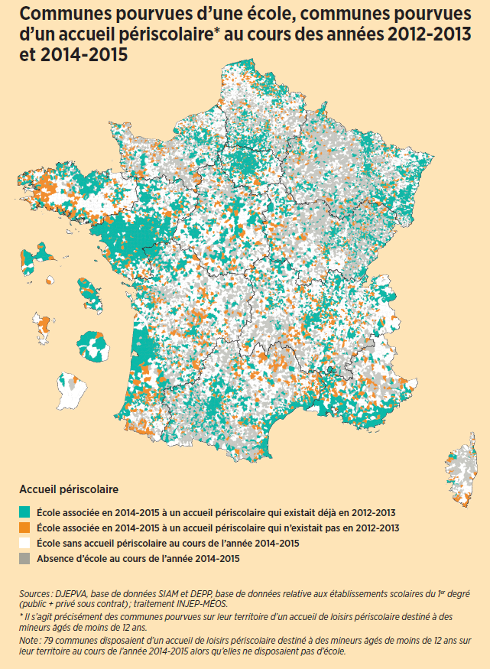

NB : découpage territorial des communes valide au 1er janvier 2016

